상품제안서
레스쁘리 스페셜 다이어리 세트 X (AP15 다이어리 + 런던로얄 텀블러) | 상품코드: F29513

 |  |  |  |  |  |  | 02-412-0044 | www.easy1.co.kr
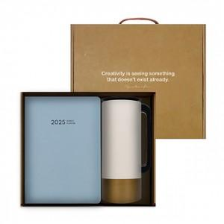 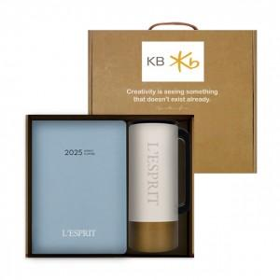

【상세/제작정보】 | <p><span style="font-size: 12pt;"><b>* 배송비- 한박스 14개 / 4000원별도</b></span></p>

【인쇄/포장옵션】 | / 포장불가능

【공급단가】 | 수량 | 50~ | 100~ | 500~ | 1,000~ | 2,000~
*VAT별도 | 단가 | 26,160원 | 25,720원 | 25,070원 | 24,630원 | 23,980원

【상품 URL】 | http://www.easy1.co.kr/src/goods_detail.php?gdno=29513

